1及び２
令和元年度における会員の財務状況等

１.会員数及び全般の状況
令和元年度末の会員数は２５社（前年度末２７社）、内訳は受託会員１４社、取次会員１１社となっています。期中において、セントラル商事及びローズ・コモディティが脱退しました。
２.委託者数等の状況
令和元年度末の委託者数は延べ８０,１７８口座。前年度末比２.２％の増となった一方で、建玉委託者数は１０,０７１口座。前月比２０.７％の減となりました。特に建玉委託者数及び建玉委託者割合は過去最低となりました。

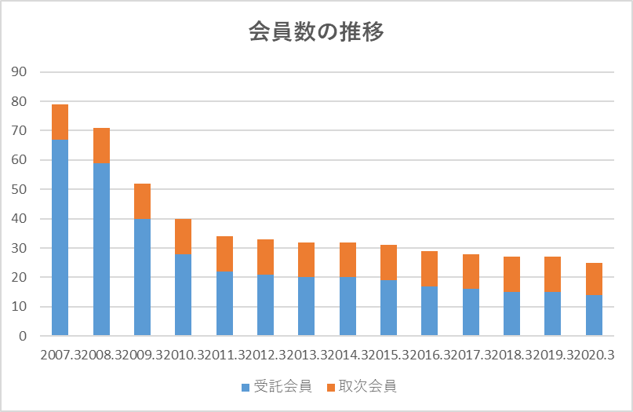

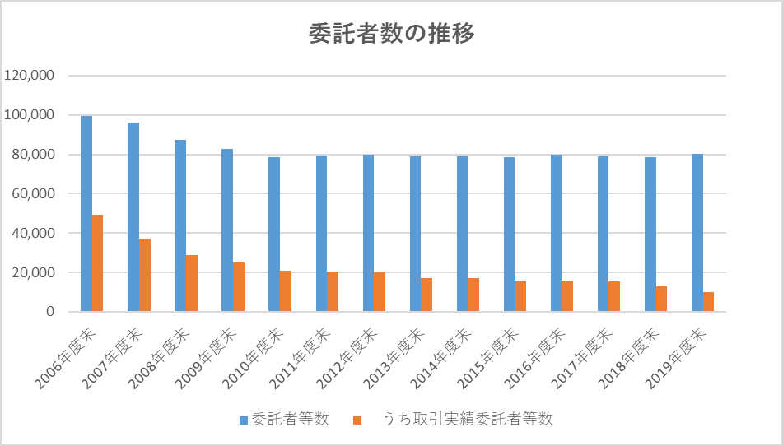

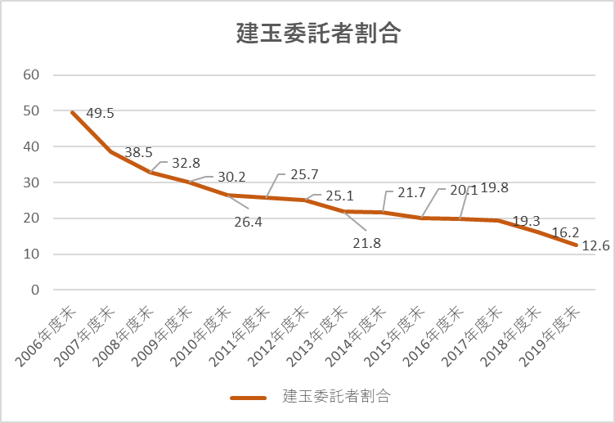

©日本商品委託者保護基金

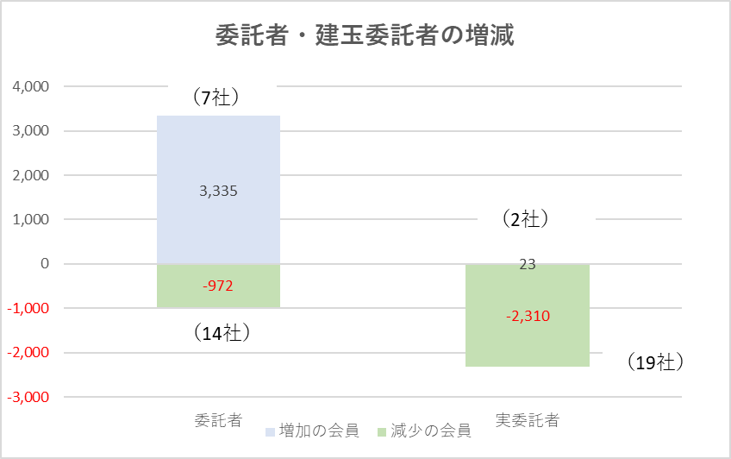

前年度比較

３
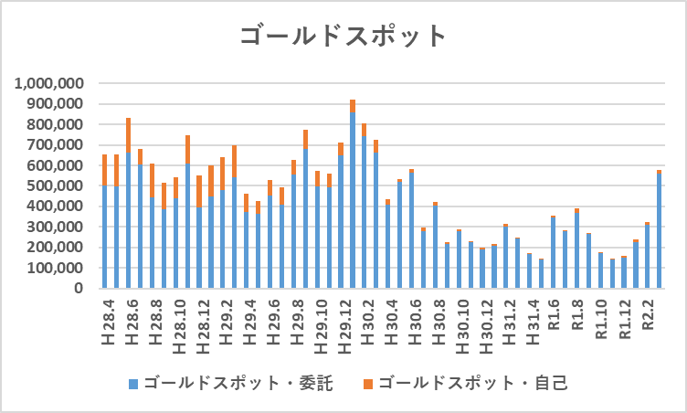
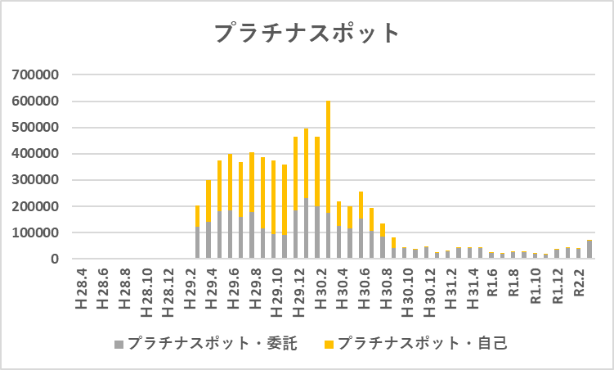
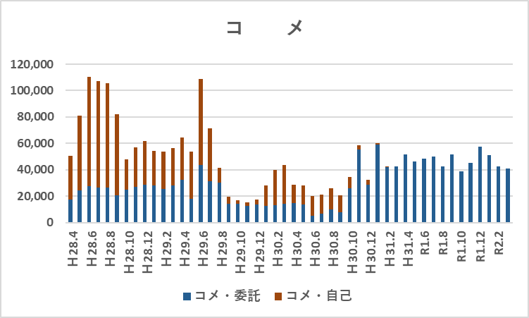
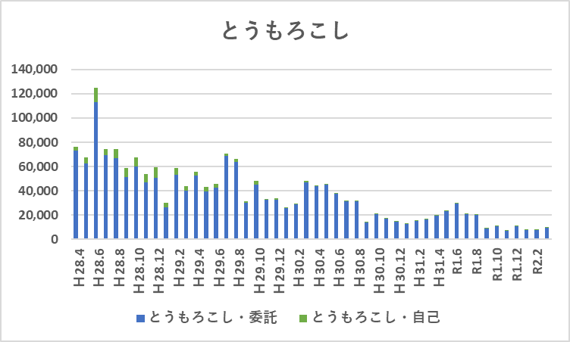
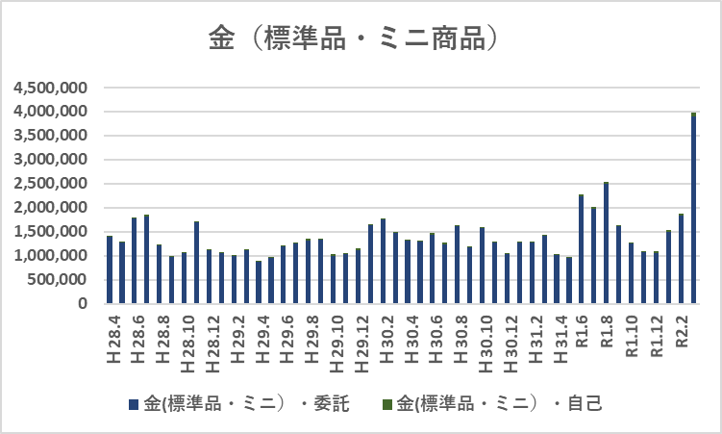
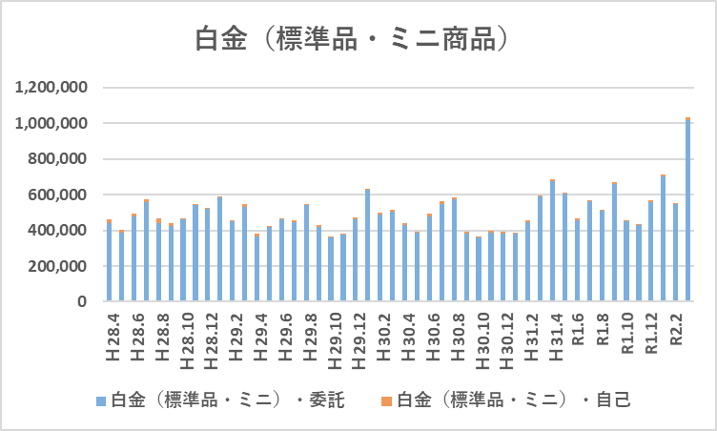
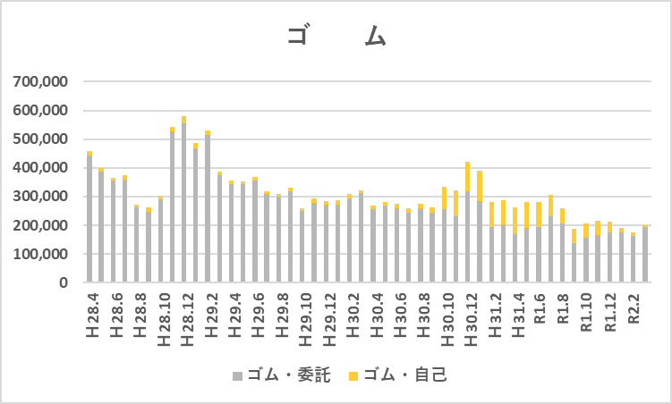
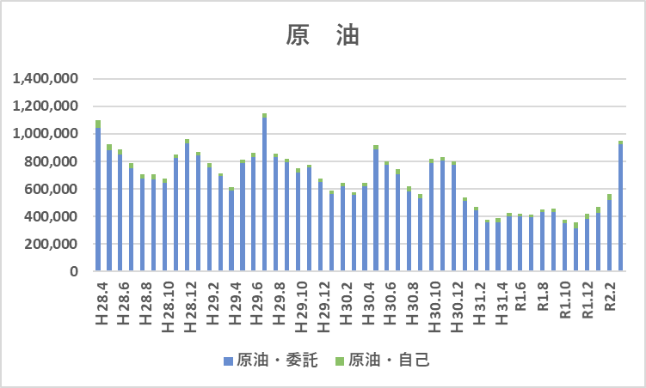
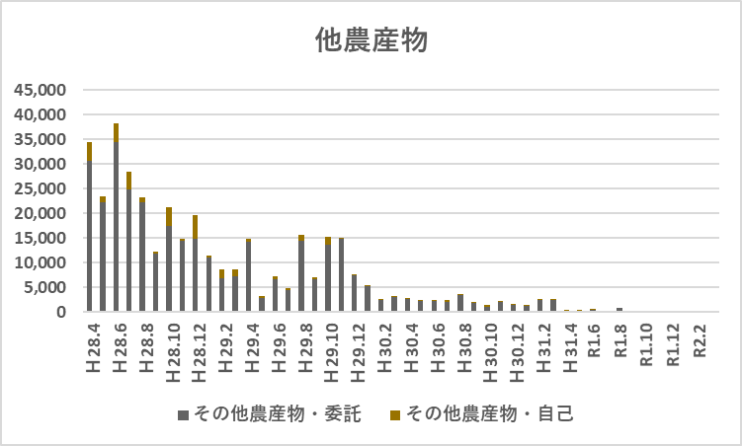
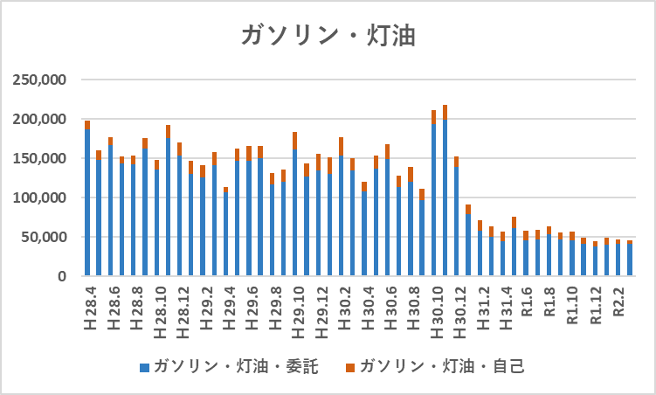
令和元年度における会員の財務状況等

３．取引高及び受取手数料
令和元年度における委託取引高は、４０,５２１,４９９枚で、前年度比４％増加しました。その要因は、原油及びゴムがそれぞれ３割程減少したものの、金（標準品・ミニ）及び白金（標準品・ミニ）が３割超増加したためです。なお、令和元年９月に電力先物が新たに上場され、今後の活性化が期待されています。
２０２０年３月は貴金属及び原油の価格の乱高下により取引高が活発化し、２００７年１２月以降、月中における取引高として過去最高の出来高を記録しました。商品先物取引にかかる受取手数料は、委託取引高の増加を受け、５.１％増の２３４億円となりました。

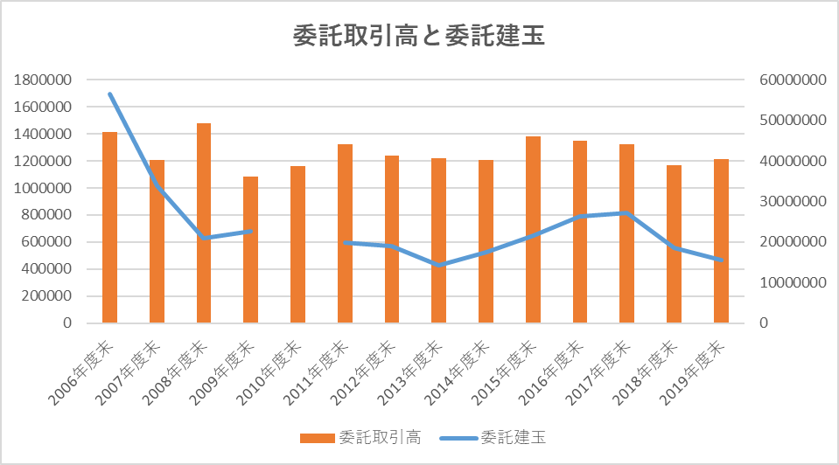

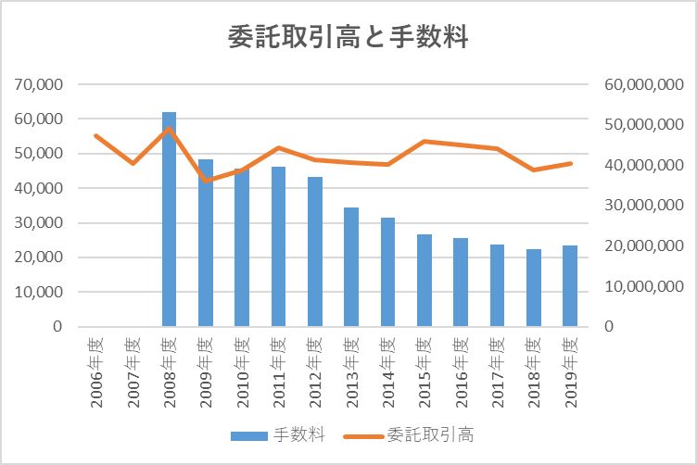

上場商品の委託取引枚数

4
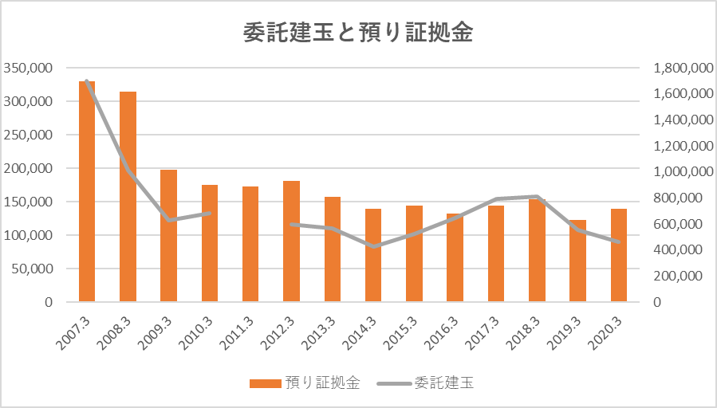
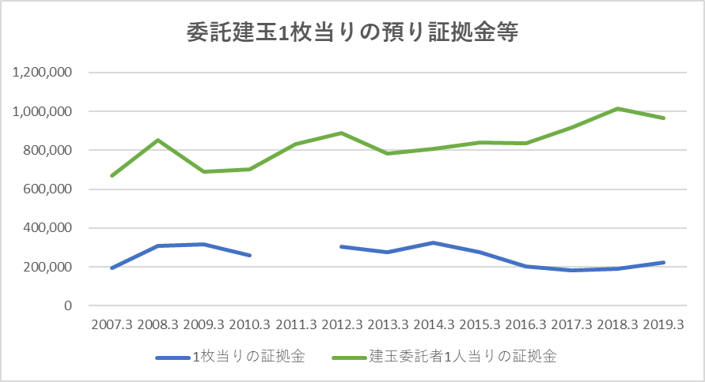
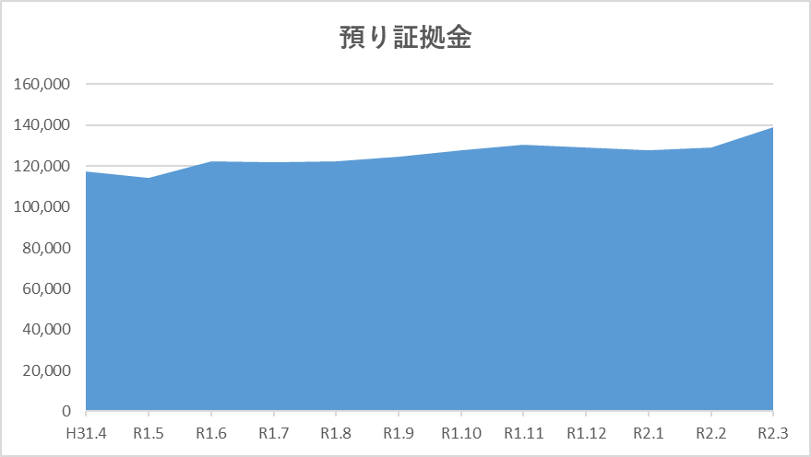
令和元年度における会員の財務状況等

４．委託建玉及び預り証拠金
令和元年度月末時点の建玉は４８６,４４４枚で、前年度末から１９％減少、委託建玉は４６５,３３２枚で、前年度末から１６％枚減少、自己建玉は２１,１１２枚で５１％減少といずれも大きく減少しました。
また、預り証拠金は１,３８８億円となり、前年度末比で１３％の増加となりました。要因として、預り証拠金は年度当初は１,１７０億円程度でしたが、新型コロナウィルスの影響で3月に金及び原油等の価格が乱高下したことによるリスク値の増加に伴う証拠金所要額が増えたため、預り証拠金が当月に大きく増加しました。

５
令和元年度における会員の財務状況等

５．純資産額
令和元年度末の会員の純資産額は総額３,３９８億円となり、前年度末比３％の増加となりました。

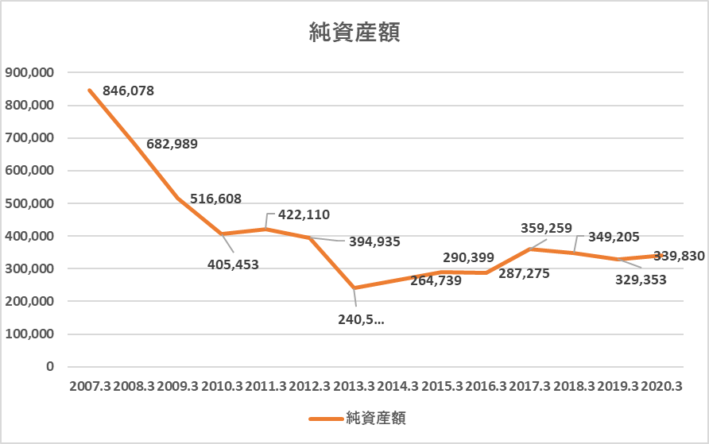

純資産額の分布グラフ
 | 1000億円以上 | 100億円～1000億円 | 50億円～100億円 | 20億円～50億円 | 10億円～20億円 | ５億円～10億円 | 5億円未満
2007.3 | 2 | 13 | 8 | 34 | 12 | 15 | 5
2008.3 | 2 | 9 | 11 | 21 | 12 | 4 | 12
2009.3 | 2 | 6 | 7 | 17 | 9 | 4 | 6
2010.3 | 2 | 3 | 5 | 13 | 8 | 0 | 6
2011.3 | 2 | 3 | 7 | 12 | 3 | 3 | 4
2012.3 | 2 | 3 | 6 | 12 | 3 | 3 | 4
2013.3 | 1 | 4 | 5 | 11 | 3 | 4 | 4
2014.3 | 1 | 3 | 8 | 7 | 4 | 3 | 6
2015.3 | 1 | 3 | 8 | 5 | 4 | 4 | 6
2016.3 | 1 | 3 | 7 | 5 | 2 | 5 | 6
2017.3 | 1 | 4 | 6 | 5 | 2 | 5 | 5
2018.3 | 0 | 4 | 6 | 5 | 2 | 4 | 6
2019.3 | 0 | 4 | 6 | 5 | 3 | 1 | 8
2020.3 | 0 | 4 | 6 | 5 | 3 | 1 | 6

純資産額の分布（シェア）
 | 1000億円以上 | 100億円～1000億円 | 50億円～100億円 | 20億円～50億円 | 10億円～20億円 | ５億円～10億円 | 5億円未満
2007.3 | 2 | 13 | 8 | 34 | 12 | 15 | 5
2008.3 | 2 | 9 | 11 | 21 | 12 | 4 | 12
2009.3 | 2 | 6 | 7 | 17 | 9 | 4 | 6
2010.3 | 2 | 3 | 5 | 13 | 8 | 0 | 6
2011.3 | 2 | 3 | 7 | 12 | 3 | 3 | 4
2012.3 | 2 | 3 | 6 | 12 | 3 | 3 | 4
2013.3 | 1 | 4 | 5 | 11 | 3 | 4 | 4
2014.3 | 1 | 3 | 8 | 7 | 4 | 3 | 6
2015.3 | 1 | 3 | 8 | 5 | 4 | 4 | 6
2016.3 | 1 | 3 | 7 | 5 | 2 | 5 | 6
2017.3 | 1 | 4 | 6 | 5 | 2 | 5 | 5
2018.3 | 0 | 4 | 6 | 5 | 2 | 4 | 6
2019.3 | 0 | 4 | 6 | 5 | 3 | 1 | 8
2020.3 | 0 | 4 | 6 | 5 | 3 | 1 | 6

6
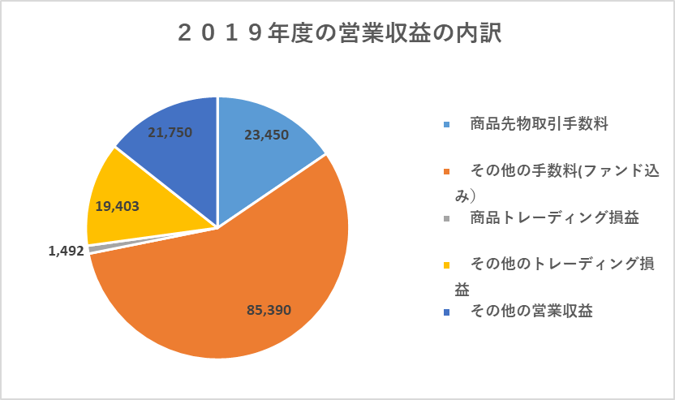
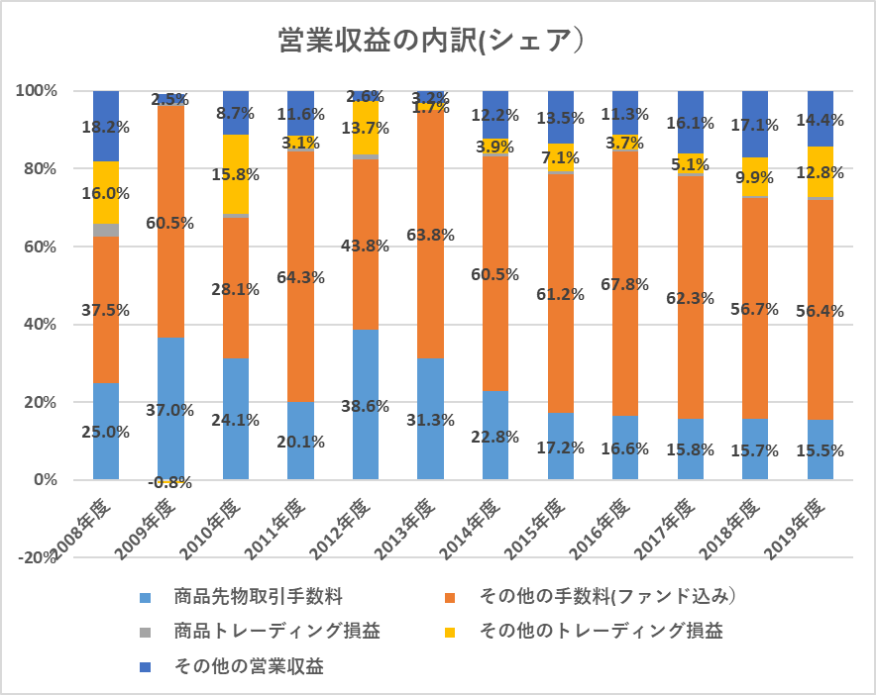
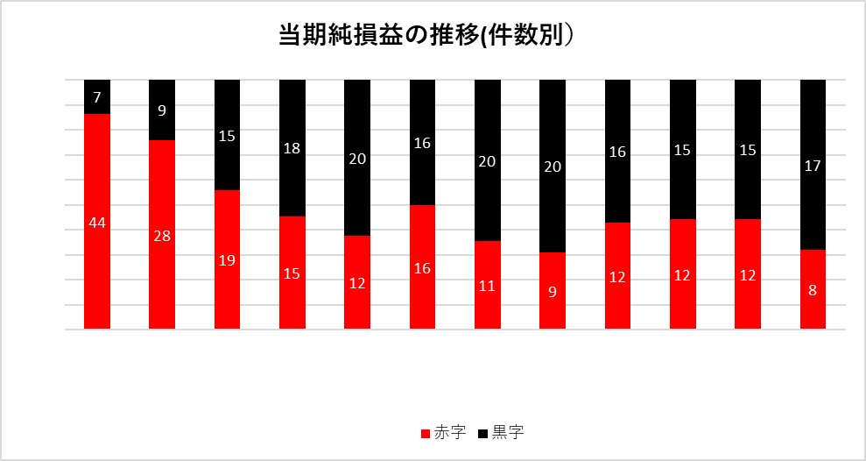
令和元年度における会員の財務状況等

６．損益状況
令和元年度における会員の財務状況は、前年度と比較しますと、その他の営業収益が減少したもの、受取手数料収入及びトレーディング損益が増加したため、営業収益は６％増の１,５１５億円となりました。一方営業費用も、０.０２％増の１,３３９億円となりました。その結果、営業利益は１２３％増の１７５億円となりました。
なお、黒字の会社が１７社（前年度１５社）、赤字の会社が８社（前年度１２社）となりました。
営業収益に占める商品先物手数料の割合は１５％（前年度同率）、その他の手数料が５６％（前年度同率）、その他の営業収益が１４％（前年度１７％）、商品トレーディング損益が０．９％（前年度０．５％）、その他のトレーディング損益が１２．７％（前年度９.９％）となっています。会員の多くが商品先物取引に係る手数料等のみに頼る体質から収益の多様性を図れる体質に移行しており、営業収益に占めるCXの割合が１００％の会員は８社から４社になりました。
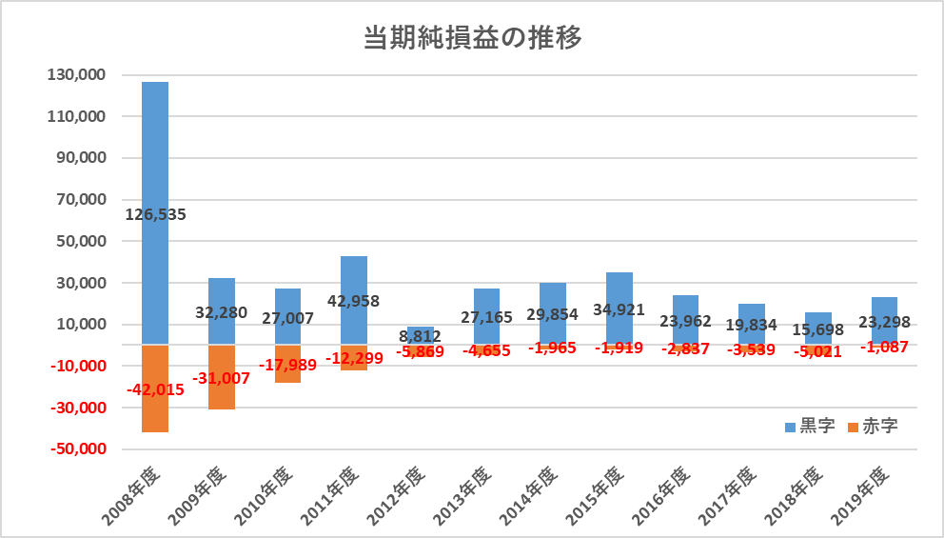

営業収益に占めるCXの割合

